상품제안서
TUI 젠후크 USB 2.0 | 상품코드: F19771

 |  |  |  |  |  |  | 02-412-0044 | www.easy1.co.kr
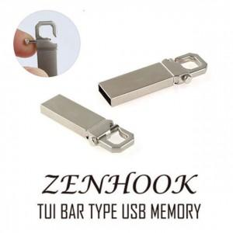

【상세/제작정보】 | 메탈 재질의 USB 2.0 바 타입 USB 메모리 젠후크 2.0 USB는 고품질 칼라 전사 인쇄 및 정교한 레이저 인쇄 가능합니다.

【인쇄/포장옵션】 | 레이저, 풀칼라 / 포장지포장

【공급단가】 | 수량 | 100~ | 300~ | 500~ | 1,000~ | 3,000~
*VAT별도 | 8G | 3,800원 | 3,660원 | 3,520원 | 3,380원 | 3,290원
 | 16G | 4,290원 | 4,130원 | 3,970원 | 3,810원 | 3,720원
 | 32G | 5,700원 | 5,490원 | 5,280원 | 5,070원 | 4,940원
 | 64G | 6,500원 | 6,260원 | 6,020원 | 5,780원 | 5,630원

【상품 URL】 | https://dev.easy1.co.kr:443/src/goods_detail.php?gdno=19771

